DPI_ACD_006
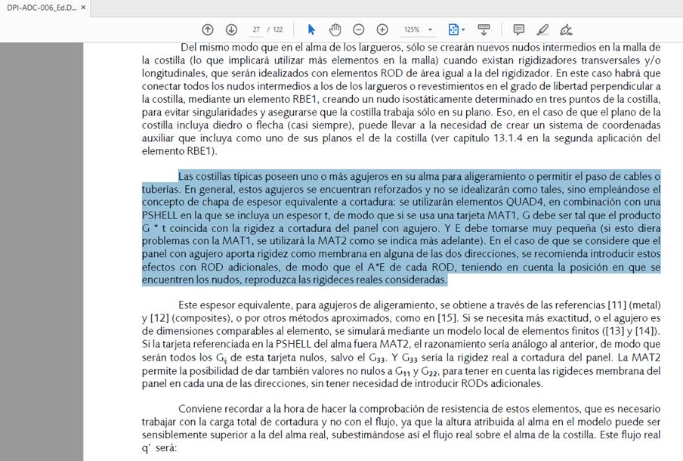

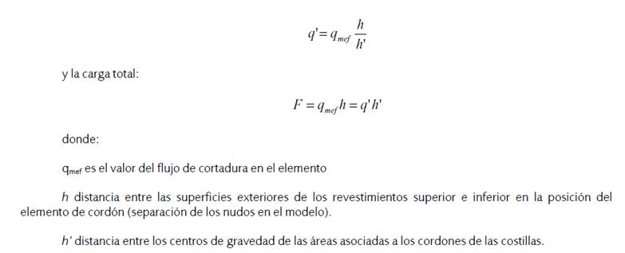

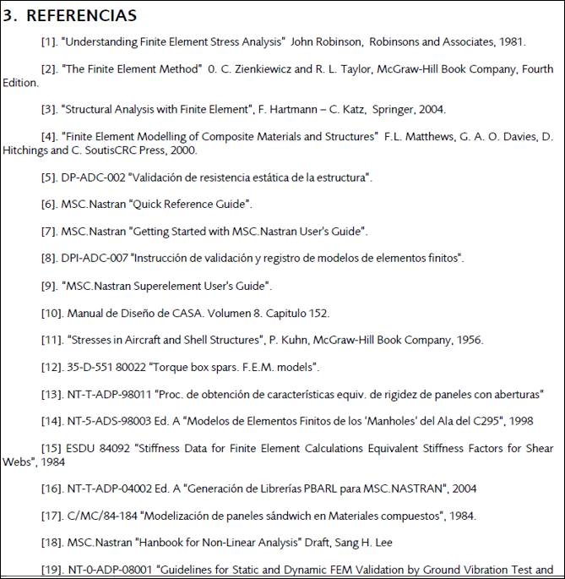

Spar_Ribs_Agujeros_Niu_Cap13.2
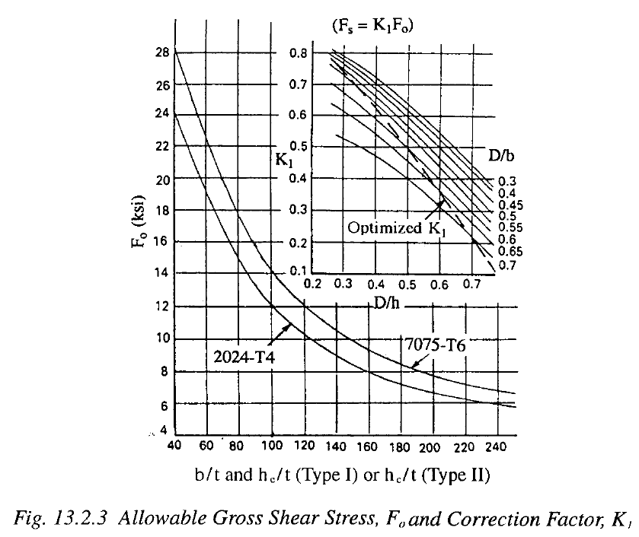
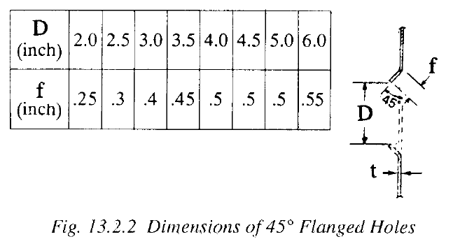

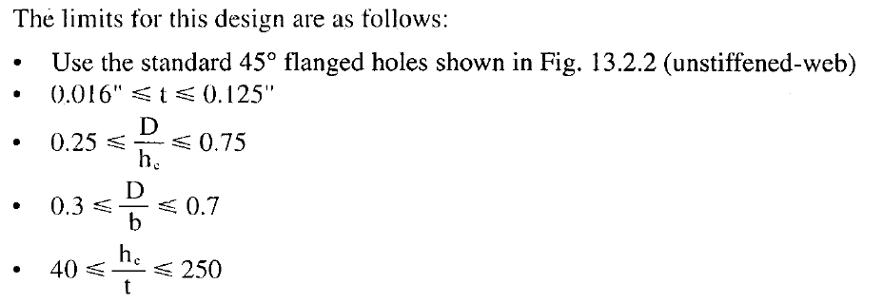

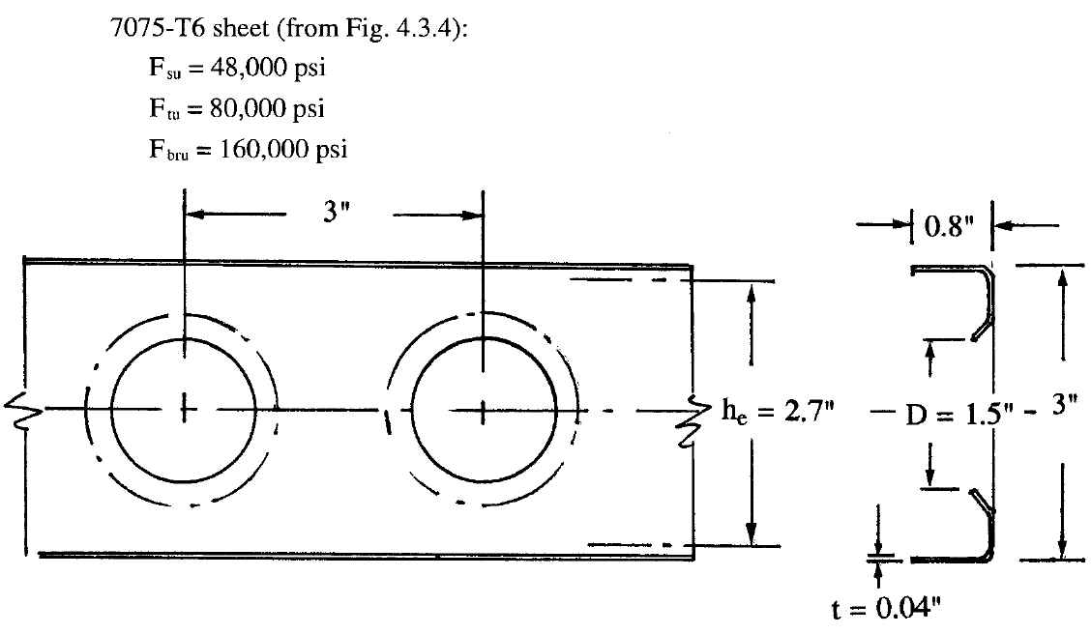

 | q (flujo) | 350 | lbs/in
 | D | 1.5 | in
 | b | 3 | in
 | t | 0.04 | in
 | he | 2.7 | in
check 1 | t | 0.04 | OK
check 2 | D/he | 0.55555555556 | OK
check 3 | D/b | 0.5 | OK
check 4 | he/t | 67.5 | OK
 | σ | 8750 | psi
 | F0 | 20000 | psi
 | K | 0.4375
 | A continuación hay algo extraño porque asume que de la gráfica anterior, K optima --> D/he=0.54 y D/b=0.62 que no cuadra con la relación del párrafo de más arriba
 | D | 1.458
 | b | 2.352

ESDU_84042
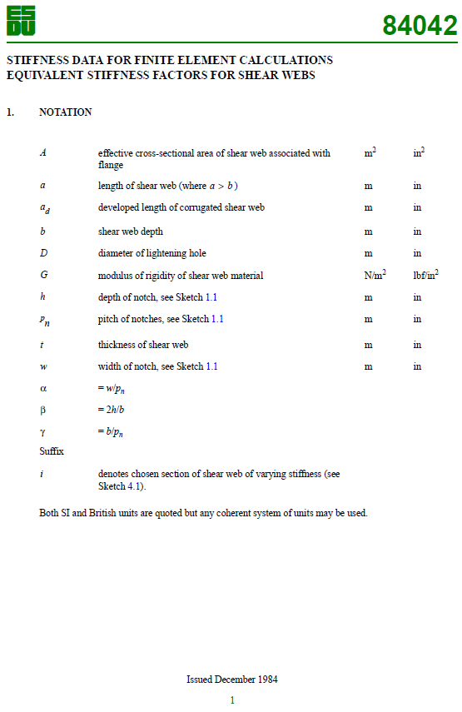
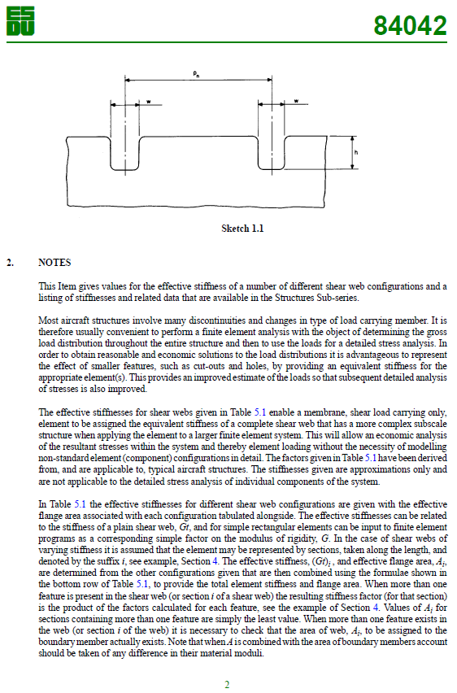
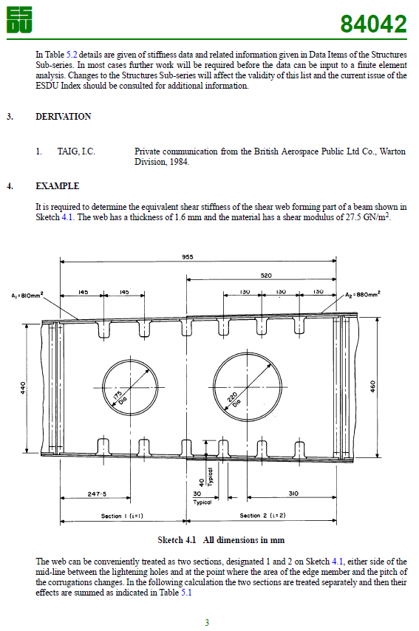
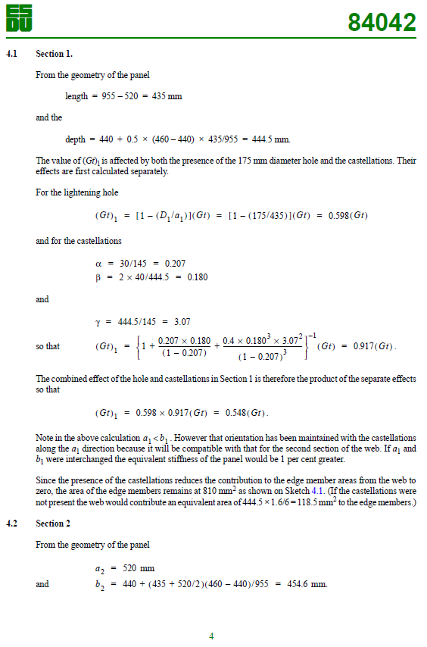
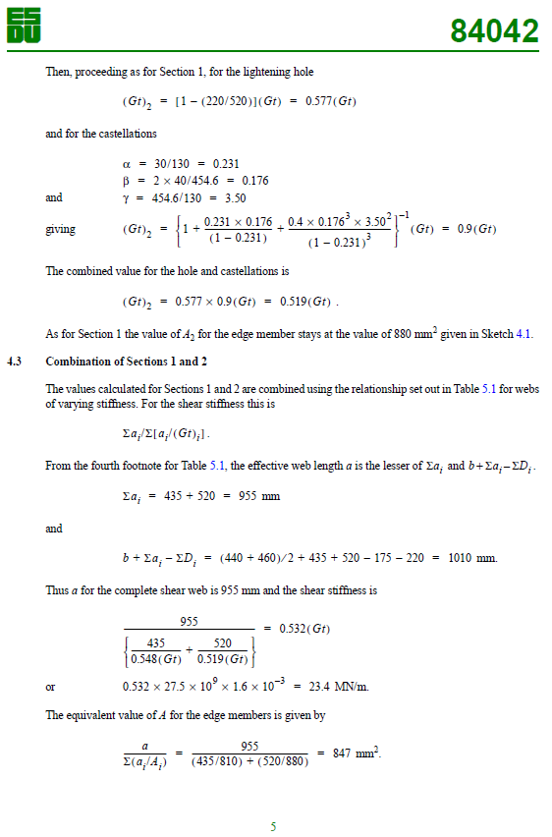
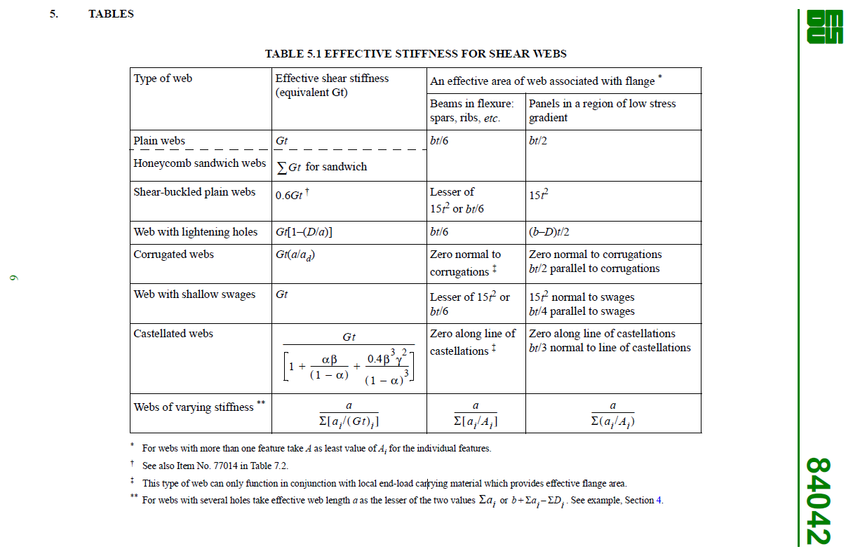
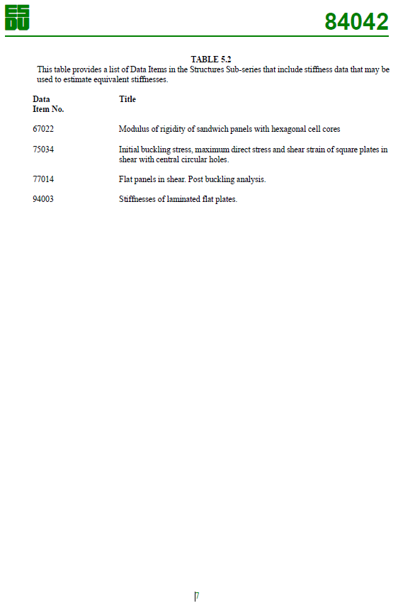
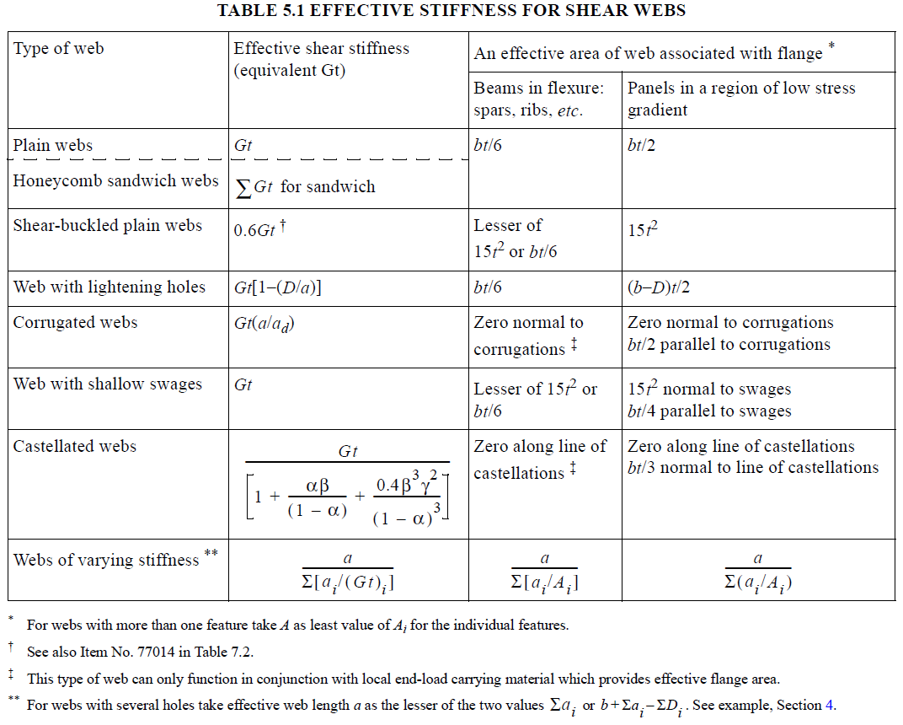

Spar_Ribs_Agujeros_Niu_Cap5.6
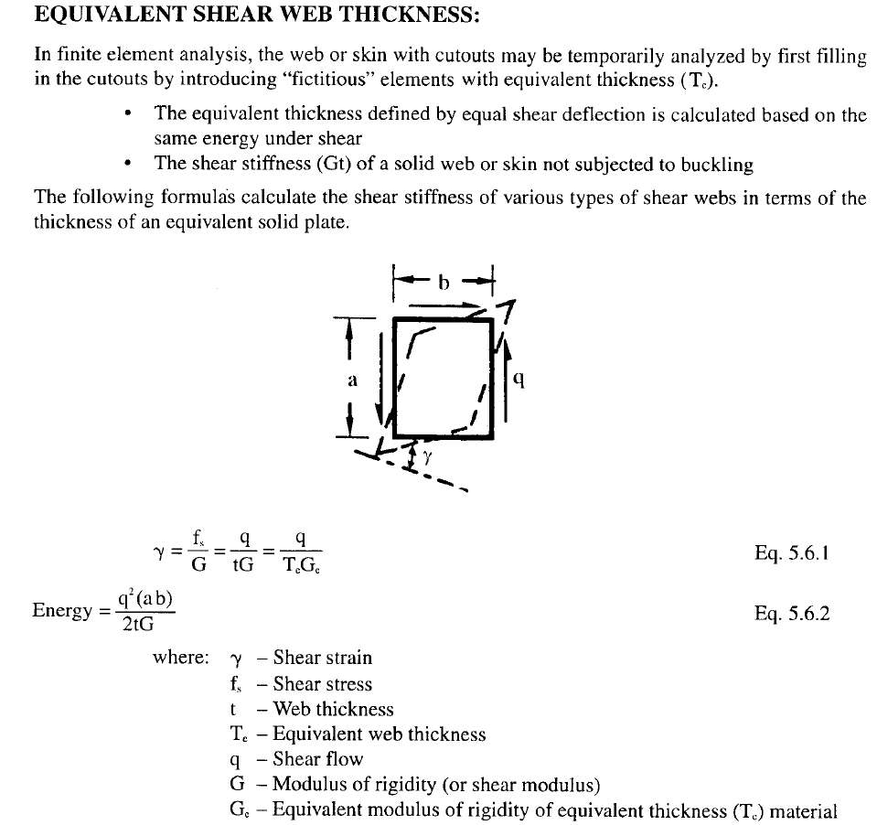
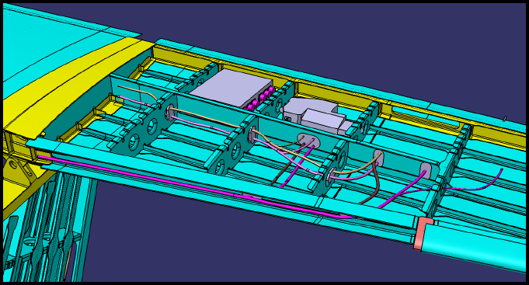

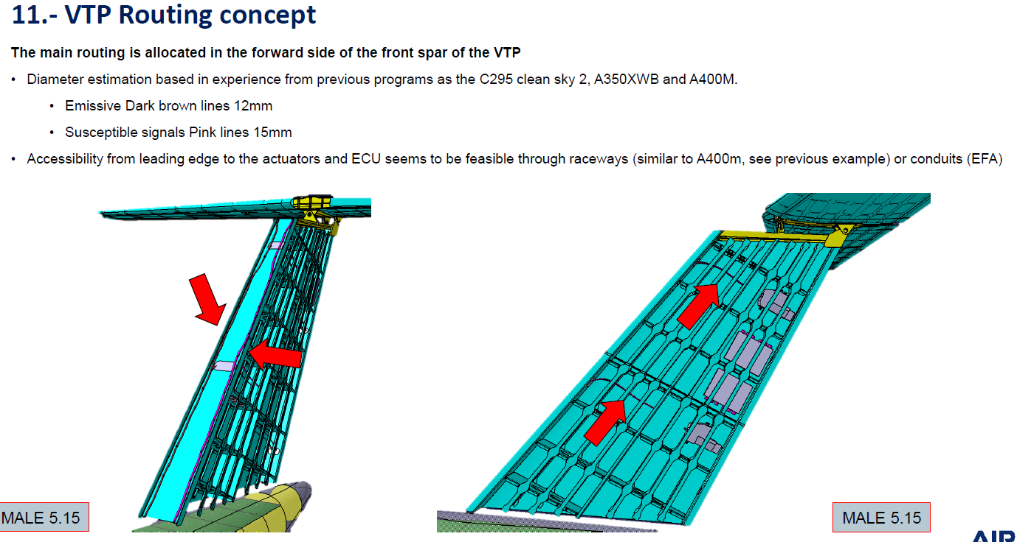

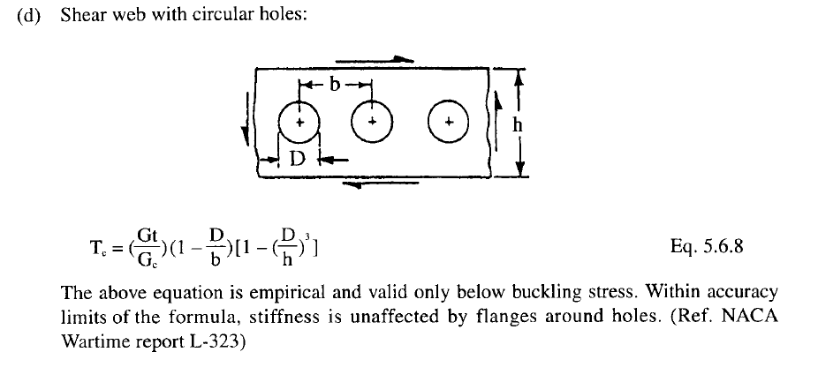

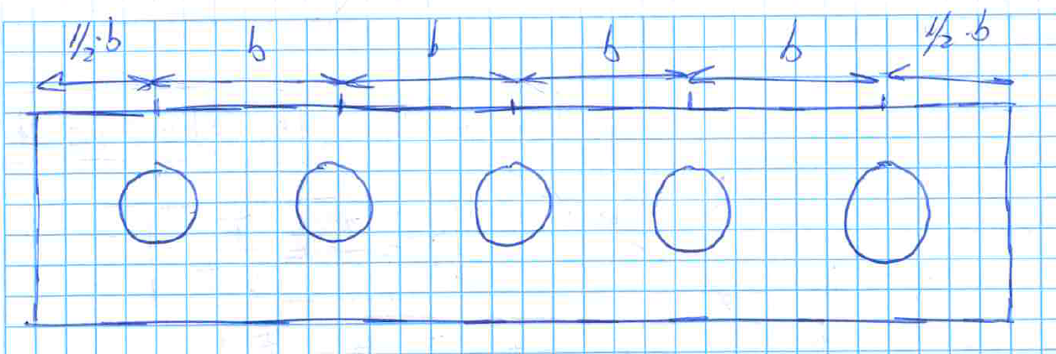

$ HTP RIBS STACK 001 |  |  |  | $ HTP RIBS STACK 001
Variable | Magnitud | Unidades | Comentario | PCOMP | 11101 | -2.024 |  | 50 | STRN | 20 |  | SYM
t | 4.048 | mm | Espesor del apilado actual |  | 78001 | 0.184 | 45 | YES | 78001 | 0.184 | -45 | YES
h | 159.0 | mm | Altura promedio del spar/Rib |  | 78001 | 0.184 | 0 | YES | 78001 | 0.184 | 0 | YES
D | 79.5 | mm | 1/2 de la altura del spar |  | 78001 | 0.184 | 90 | YES | 78001 | 0.184 | 0 | YES
b | 159.0 | mm | 2 veces el diámetro |  | 78001 | 0.184 | 0 | YES | 78001 | 0.184 | 0 | YES
G | 17526.0 | Mpa | G equivalente Ancolab (1/(t*S33)) |  | 78001 | 0.184 | 45 | YES | 78001 | 0.184 | -45 | YES
Gc | 17526.0 | Mpa | Supongo el mismo que G |  | 78001 | 0.184 | 0 | YES
Tc_Niu_Cap5.6 | 1.77 | mm | Se obtiene con la Eq. 5.6.8
Tc_ESDU_84042 | 2.02 | mm | Se obtiene con la tabla 5.1
Selected criteria | Tc_Niu_Cap5.6
Tc_lamina_ficticia | 0.0805 | mm

$ HTP RIBS STACK 002 |  |  |  | $ HTP RIBS STACK 002
Variable | Magnitud | Unidades | Comentario | PCOMP | 11102 | -1.656 |  | 50 | STRN | 20 |  | SYM
t | 3.312 | mm | Espesor del apilado actual |  | 78001 | 0.184 | 45 | YES | 78001 | 0.184 | -45 | YES
h | 122.0 | mm | Altura promedio del spar/Rib |  | 78001 | 0.184 | 0 | YES | 78001 | 0.184 | 0 | YES
D | 61.0 | mm | 1/2 de la altura del spar |  | 78001 | 0.184 | 90 | YES | 78001 | 0.184 | 0 | YES
b | 122.0 | mm | 2 veces el diámetro |  | 78001 | 0.184 | 0 | YES | 78001 | 0.184 | 45 | YES
G | 16780.6 | Mpa | G equivalente Ancolab (1/(t*S33)) |  | 78001 | 0.184 | -45 | YES
Gc | 16780.6 | Mpa | Supongo el mismo que G
Tc_Niu_Cap5.6 | 1.45 | mm | Se obtiene con la Eq. 5.6.8
Tc_ESDU_84042 | 1.66 |  | Se obtiene con la tabla 5.1
Selected criteria | Tc_Niu_Cap5.6
Tc_lamina_ficticia | 0.0805 | mm

$ VTP RIBS STACK 001 |  |  |  | $ VTP RIBS STACK 001
Variable | Magnitud | Unidades | Comentario | PCOMP | 10101 | -2.024 |  | 50 | STRN | 20 |  | SYM
t | 4.048 | mm | Espesor del apilado actual |  | 78001 | 0.184 | 45 | YES | 78001 | 0.184 | -45 | YES
h | 338.0 | mm | Altura promedio del spar/Rib |  | 78001 | 0.184 | 0 | YES | 78001 | 0.184 | 90 | YES
D | 169.0 | mm | 1/2 de la altura del spar |  | 78001 | 0.184 | 0 | YES | 78001 | 0.184 | 45 | YES
b | 338.0 | mm | 2 veces el diámetro |  | 78001 | 0.184 | -45 | YES | 78001 | 0.184 | 0 | YES
G | 24239.0 | Mpa | G equivalente Ancolab (1/(t*S33)) |  | 78001 | 0.184 | 0 | YES | 78001 | 0.184 | 45 | YES
Gc | 24239.0 | Mpa | Supongo el mismo que G |  | 78001 | 0.184 | -45 | YES
Tc_Niu_Cap5.6 | 1.77 | mm | Se obtiene con la Eq. 5.6.8
Tc_ESDU_84042 | 2.02 |  | Se obtiene con la tabla 5.1
Selected criteria | Tc_Niu_Cap5.6
Tc_lamina_ficticia | 0.0805 | mm

$ VTP RIBS STACK 002 |  |  |  | $ VTP RIBS STACK 002
Variable | Magnitud | Unidades | Comentario | PCOMP | 10102 | -2.208 |  | 50 | STRN | 20 |  | SYM
t | 4.416 | mm | Espesor del apilado actual |  | 78001 | 0.184 | 45 | YES | 78001 | 0.184 | -45 | YES
h | 336.0 | mm | Altura promedio del spar/Rib |  | 78001 | 0.184 | 0 | YES | 78001 | 0.184 | 0 | YES
D | 168.0 | mm | 1/2 de la altura del spar |  | 78001 | 0.184 | 90 | YES | 78001 | 0.184 | 0 | YES
b | 336.0 | mm | 2 veces el diámetro |  | 78001 | 0.184 | 45 | YES | 78001 | 0.184 | -45 | YES
G | 22560.8 | Mpa | G equivalente Ancolab (1/(t*S33)) |  | 78001 | 0.184 | 0 | YES | 78001 | 0.184 | 0 | YES
Gc | 22560.8 | Mpa | Supongo el mismo que G |  | 78001 | 0.184 | 45 | YES | 78001 | 0.184 | -45 | YES
Tc_Niu_Cap5.6 | 1.93 | mm | Se obtiene con la Eq. 5.6.8
Tc_ESDU_84042 | 2.21 |  | Se obtiene con la tabla 5.1
Selected criteria | Tc_Niu_Cap5.6
Tc_lamina_ficticia | 0.0805 | mm

$ VTP RIBS STACK 003 |  |  |  | $ VTP RIBS STACK 003
Variable | Magnitud | Unidades | Comentario | PCOMP | 10103 | -1.472 |  | 50 | STRN | 20 |  | SYM
t | 2.944 | mm | Espesor del apilado actual |  | 78001 | 0.184 | 45 | YES | 78001 | 0.184 | -45 | YES
h | 243.0 | mm | Altura promedio del spar/Rib |  | 78001 | 0.184 | 0 | YES | 78001 | 0.184 | 0 | YES
D | 121.5 | mm | 1/2 de la altura del spar |  | 78001 | 0.184 | 90 | YES | 78001 | 0.184 | 0 | YES
b | 243.0 | mm | 2 veces el diámetro |  | 78001 | 0.184 | 45 | YES | 78001 | 0.184 | -45 | YES
G | 16407.8 | Mpa | G equivalente Ancolab (1/(t*S33))
Gc | 16407.8 | Mpa | Supongo el mismo que G
Tc_Niu_Cap5.6 | 1.29 | mm | Se obtiene con la Eq. 5.6.8
Tc_ESDU_84042 | 1.47 |  | Se obtiene con la tabla 5.1
Selected criteria | Tc_Niu_Cap5.6
Tc_lamina_ficticia | 0.0805 | mm

$ VTP FWD SPAR STACK HOLE DOWN |  |  |  | $ VTP FWD SPAR STACK HOLE DOWN |  |  |  |  |  |  |  |  | Elm 60001552:60001555 60001574:60001577
Variable | Magnitud | Unidades | Comentario | PCOMP | 10204 | 0 |  | 50 | STRN | 20 |  | SYM
t | 5.152 | mm | Espesor del apilado actual |  | 78001 | 0.184 | 45 | YES | 78001 | 0.184 | -45 | YES
h | 326.0 | mm | Altura promedio del spar/Rib |  | 78001 | 0.184 | 0 | YES | 78001 | 0.184 | 0 | YES
D | 163.0 | mm | 1/2 de la altura del spar |  | 78001 | 0.184 | 0 | YES | 78001 | 0.184 | 90 | YES
b | 326.0 | mm | 2 veces el diámetro |  | 78001 | 0.184 | 0 | YES | 78001 | 0.184 | 0 | YES
G | 19923.5 | Mpa | G equivalente Ancolab (1/(t*S33)) |  | 78001 | 0.184 | 45 | YES | 78001 | 0.184 | -45 | YES
Gc | 19923.5 | Mpa | Supongo el mismo que G |  | 78001 | 0.184 | 0 | YES | 78001 | 0.184 | 0 | YES
Tc_Niu_Cap5.6 | 2.25 | mm | Se obtiene con la Eq. 5.6.8 |  | 78001 | 0.184 | 45 | YES | 78001 | 0.184 | -45 | YES
Tc_ESDU_84042 | 2.58 |  | Se obtiene con la tabla 5.1
Selected criteria | Tc_Niu_Cap5.6
Tc_lamina_ficticia | 0.0805 | mm

$ VTP FWD SPAR STACK HOLE UP |  |  |  | $ VTP FWD SPAR STACK HOLE UP |  |  |  |  |  |  |  |  | Elm 60001537:60001539 60001559:60001561
Variable | Magnitud | Unidades | Comentario | PCOMP | 10205 | 0 |  | 50 | STRN | 20 |  | SYM
t | 4.048 | mm | Espesor del apilado actual |  | 78001 | 0.184 | 45 | YES | 78001 | 0.184 | -45 | YES
h | 248.0 | mm | Altura promedio del spar/Rib |  | 78001 | 0.184 | 0 | YES | 78001 | 0.184 | 90 | YES
D | 124.0 | mm | 1/2 de la altura del spar |  | 78001 | 0.184 | 0 | YES | 78001 | 0.184 | 45 | YES
b | 248.0 | mm | 2 veces el diámetro |  | 78001 | 0.184 | -45 | YES | 78001 | 0.184 | 0 | YES
G | 24239.0 | Mpa | G equivalente Ancolab (1/(t*S33)) |  | 78001 | 0.184 | 0 | YES | 78001 | 0.184 | 45 | YES
Gc | 24239.0 | Mpa | Supongo el mismo que G |  | 78001 | 0.184 | -45 | YES
Tc_Niu_Cap5.6 | 1.77 | mm | Se obtiene con la Eq. 5.6.8
Tc_ESDU_84042 | 2.02 |  | Se obtiene con la tabla 5.1
Selected criteria | Tc_Niu_Cap5.6
Tc_lamina_ficticia | 0.0805 | mm

$ VTP REAR SPAR STACK HOLE DOWN (rib 4 to 5) |  |  |  | $ VTP REAR SPAR STACK HOLE DOWN (rib 4 to 5) |  |  |  |  |  |  |  |  | Elm 60001617:60001620 60001639:60001642
Variable | Magnitud | Unidades | Comentario | PCOMP | 10206 | 0 |  | 50 | STRN | 20 |  | SYM
t | 2.944 | mm | Espesor del apilado actual |  | 78001 | 0.184 | 45 | YES | 78001 | 0.184 | -45 | YES
h | 163.0 | mm | Altura promedio del spar/Rib |  | 78001 | 0.184 | 0 | YES | 78001 | 0.184 | 0 | YES
D | 81.5 | mm | 1/2 de la altura del spar |  | 78001 | 0.184 | 90 | YES | 78001 | 0.184 | 0 | YES
b | 163.0 | mm | 2 veces el diámetro |  | 78001 | 0.184 | 45 | YES | 78001 | 0.184 | -45 | YES
G | 16407.8 | Mpa | G equivalente Ancolab (1/(t*S33))
Gc | 16407.8 | Mpa | Supongo el mismo que G
Tc_Niu_Cap5.6 | 1.29 | mm | Se obtiene con la Eq. 5.6.8
Tc_ESDU_84042 | 1.47 |  | Se obtiene con la tabla 5.1
Selected criteria | Tc_Niu_Cap5.6
Tc_lamina_ficticia | 0.0805 | mm

$ VTP REAR SPAR STACK HOLE UP (rib 7 to 8) |  |  |  | $ VTP REAR SPAR STACK HOLE UP (rib 7 to 8) |  |  |  |  |  |  |  |  | Elm 60001629:60001631 60001651:60001653
Variable | Magnitud | Unidades | Comentario | PCOMP | 10207 | 0 |  | 50 | STRN | 20 |  | SYM
t | 2.944 | mm | Espesor del apilado actual |  | 78001 | 0.184 | 45 | YES | 78001 | 0.184 | -45 | YES
h | 131.0 | mm | Altura promedio del spar/Rib |  | 78001 | 0.184 | 0 | YES | 78001 | 0.184 | 0 | YES
D | 65.5 | mm | 1/2 de la altura del spar |  | 78001 | 0.184 | 90 | YES | 78001 | 0.184 | 0 | YES
b | 131.0 | mm | 2 veces el diámetro |  | 78001 | 0.184 | 45 | YES | 78001 | 0.184 | -45 | YES
G | 16407.8 | Mpa | G equivalente Ancolab (1/(t*S33))
Gc | 16407.8 | Mpa | Supongo el mismo que G
Tc_Niu_Cap5.6 | 1.29 | mm | Se obtiene con la Eq. 5.6.8
Tc_ESDU_84042 | 1.47 |  | Se obtiene con la tabla 5.1
Selected criteria | Tc_Niu_Cap5.6
Tc_lamina_ficticia | 0.0805 | mm

NT-T-ADP-01006-A_Calculator
1000 |  |  |  | 1100 |  |  |  | 1200

Cálculo pandeo NT_T_ADP_01006:
D | 57.0 | mm |  | D | 57.0 | mm |  | D | 57.0 | mm
H | 124.6 | mm |  | H | 118.7 | mm |  | H | 111.0 | mm
lh | 107.0 | mm |  | lh | 157.0 | mm |  | lh | 107.0 | mm
lh/D | 1.88 |  | Para entrar a la gráfica | lh/D | 2.75 |  | Para entrar a la gráfica | lh/D | 1.88 |  | Para entrar a la gráfica
D/H | 0.457 |  | Para entrar a la gráfica | D/H | 0.480 |  | Para entrar a la gráfica | D/H | 0.514 |  | Para entrar a la gráfica
qbk/q0 (lh/D = 1.0) | 0.505 |  | Gráfica naranja | qbk/q0 (lh/D = 1.0) | 0.480 |  | Gráfica naranja | qbk/q0 (lh/D = 1.0) | 0.446 |  | Gráfica naranja
qbk/q0 (lh/D = 1.5) | 0.372 |  | Gráfica rosa | qbk/q0 (lh/D = 1.5) | 0.349 |  | Gráfica rosa | qbk/q0 (lh/D = 1.5) | 0.318 |  | Gráfica rosa
1200
qbk/q0 (lh/D = 2.0) | 0.277 |  | Gráfica azul oscuro | qbk/q0 (lh/D = 2.0) | 0.257 |  | Gráfica azul oscuro | qbk/q0 (lh/D = 2.0) | 0.231 |  | Gráfica azul oscuro
1100
qbk/q0 --> 1 | 0.372 |  | 1er valor para interpolar | qbk/q0 --> 1 | 0.349 |  | 1er valor para interpolar | qbk/q0 --> 1 | 0.318 |  | 1er valor para interpolar
qbk/q0 --> 2 | 0.277 |  | 2º valor para interpolar | qbk/q0 --> 2 | 0.257 |  | 2º valor para interpolar | qbk/q0 --> 2 | 0.231 |  | 2º valor para interpolar
qbk/q0 | 0.300 |  | Valor interpolado | qbk/q0 | 0.119 |  | Valor interpolado | qbk/q0 | 0.253 |  | Valor interpolado
1000

Cálculo estático NT_T_ADP_01006:
D | 57.0 | mm |  | D | 57.0 | mm |  | D | 57.0 | mm
H | 124.6 | mm |  | H | 118.7 | mm |  | H | 111.0 | mm
lh | 107.0 | mm |  | lh | 157.0 | mm |  | lh | 107.0 | mm
lh/D | 1.88 |  | Para entrar a la gráfica | lh/D | 2.75 |  | Para entrar a la gráfica | lh/D | 1.88 |  | Para entrar a la gráfica
D/H | 0.457 |  | Para entrar a la gráfica | D/H | 0.480 |  | Para entrar a la gráfica | D/H | 0.514 |  | Para entrar a la gráfica

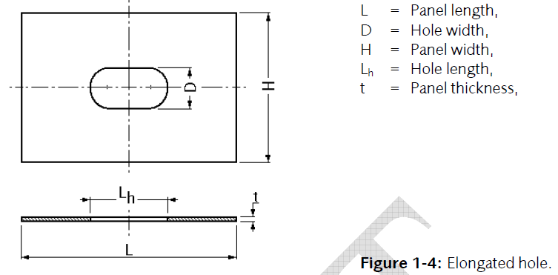
 |  |  |  | Para crear las funciones de regresión (BUCKLING)
 |  |  |  | D/H | lh/D = 1.0 | lh/D = 1.5 | lh/D = 2.0
 |  |  |  | 0.00 | 1 | 1.000 | 1.000
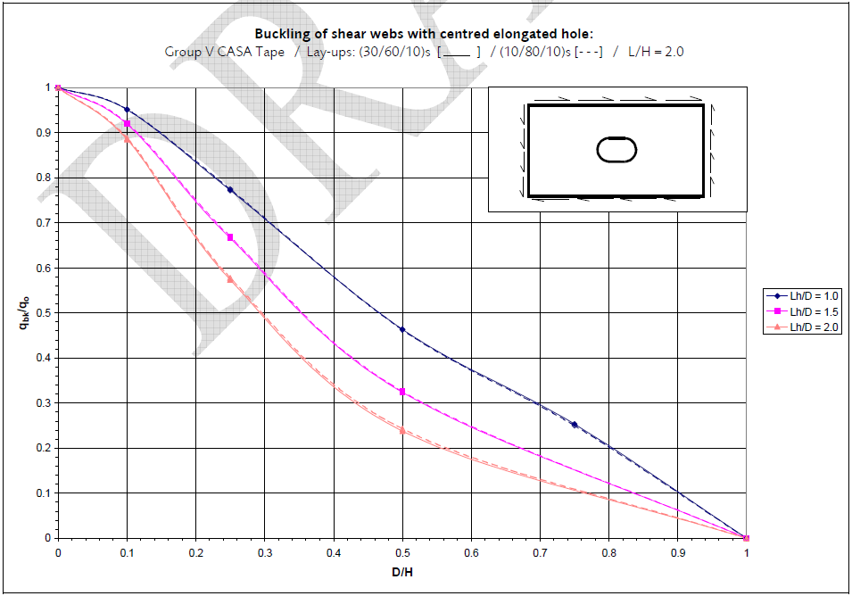
 |  |  |  | 0.10 | 0.950 | 0.920 | 0.880
 |  |  |  | 0.20 | 0.840 | 0.750 | 0.660
 |  |  |  | 0.30 | 0.710 | 0.580 | 0.480
 |  |  |  | 0.40 | 0.570 | 0.440 | 0.340
 |  |  |  | 0.50 | 0.460 | 0.330 | 0.240
 |  |  |  | 0.60 | 0.370 | 0.250 | 0.170
 |  |  |  | 0.70 | 0.290 | 0.180 | 0.130
 |  |  |  | 0.80 | 0.210 | 0.130 | 0.080
 |  |  |  | 0.90 | 0.110 | 0.060 | 0.040
 |  |  |  | 1.00 | 0.000 | 0.000 | 0.000

